Sheet1
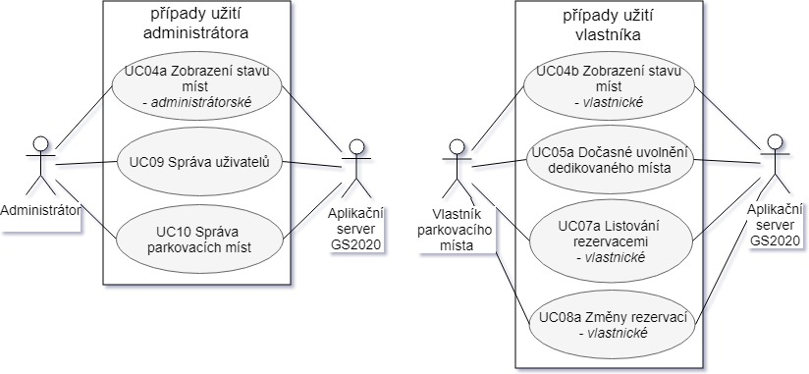 BR1 | Hl. Bussiness Req. | Systém bude umět zjistit a vzdáleně ukázat stav obsazenosti současných 6 parkovacích míst. | 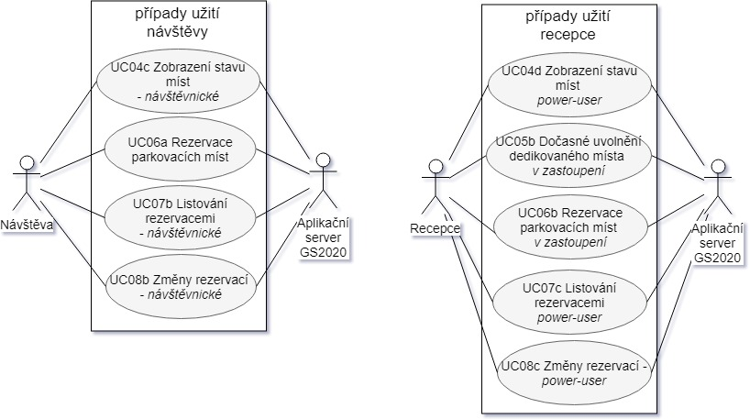
BR2 | Hl. Bussiness Req. | Systém bude mít možnost být nastaven, čidla mohou být měněna nebo přidávána.
BR3 | Hl. Bussiness Req. | Uživatelé mohou být nastaveni, mohou vlastnit práva k parkovacímu stání, k sledování stavů, provádění rezervací nebo provádění rezervací v zastoupení
BR4 | Hl. Bussiness Req. | Vlastníci mohou dočasně uvolňovat svá parkovací stání k rezervacím. V tomto případě mohou být parkovací místa dočasně půjčena

